VOLUNTARIOS
 |  |  |  |  |  |  |  | Acceso RPA
 | 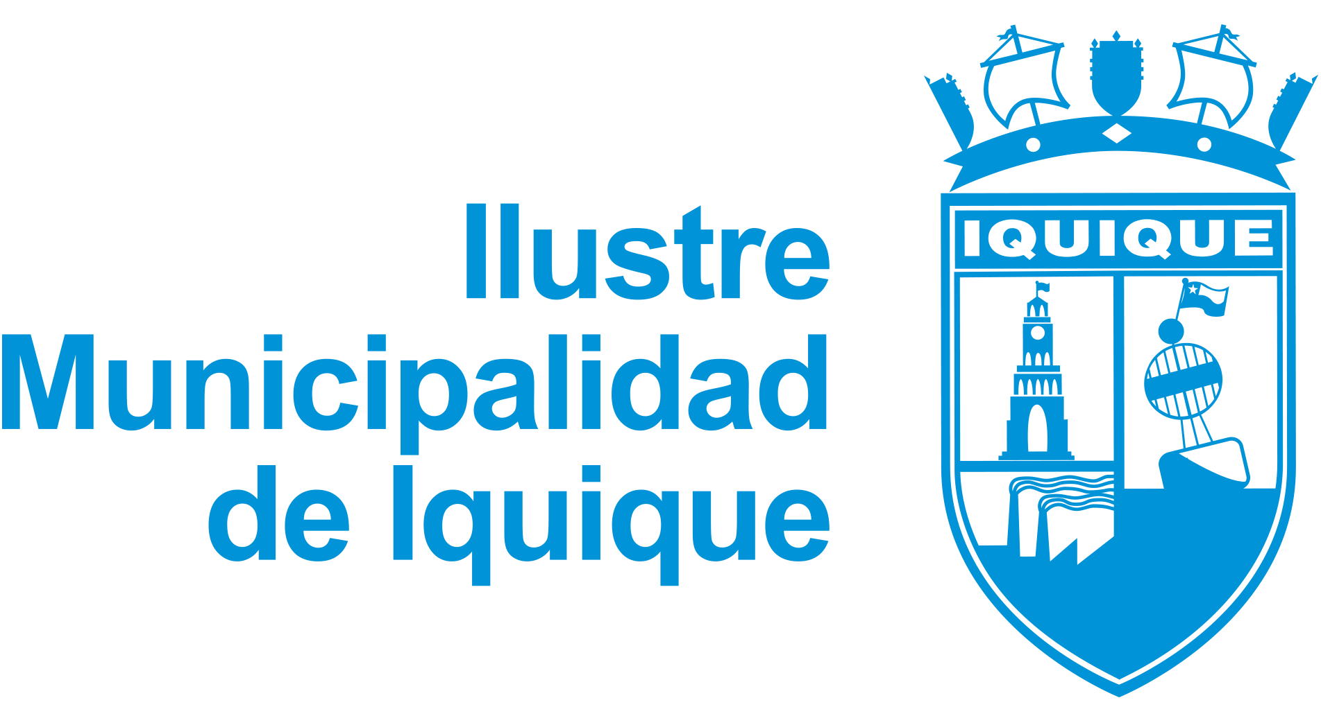 SALVO CONDUCTO SOLIDARIO I. MUNICIPALIDAD DE IQUIQUE

 | NOMBRE ORGANIZACIÓN: | INGRESE NOMBRE DE SU INSTITUCIÓN

 | NOMBRE DEL REPRESENTANTE: | INGRESE NOMBRE

 | DOMICILIO: | INGRESE DOMICILIO

 | SECTOR O ACTIVIDAD: | INGRESE SECTOR O ACTIVIDAD

 | TRAYECTO: | INGRESE TRAYECTO

 | FECHA DESDE: | DD/MM/AAAA |  |  | DD/MM/AAAA | FECHA DE SOLICITUD: | 2020-06-25

 | HORA DESDE: | hh:mm |  | HORA HASTA: | hh:mm | RUT REPRESENTANTE: | INGRESE RUT

 | NOMBRES (Ingrese los voluntarios) | APELLIDO PATERNO | APELLIDO MATERNO | RUT | FECHA NACIMIENTO | DOMICILIO | PLACA PATENTE
1
2
3
4
5
6
7
8
9
10
12
13
14
15
16
17
18
19
20

 | Información deberá ser remitida al correo: seguridad@municipioiquique.cl

 | IMPORTANTE: Es responsabilidad del titular de la cuenta mantener la integridad de la información digitada. Ya que los datos digitados serán validados. El plazo de entrega será informado por correo electrónico. Gracias por hacer un mejor #IquiqueParaTodos

